تعيين ملف موظف
Defect Report |  | Defect Report |  | Defect Report

Release | V.1.0 | Release | V.1.0 | Release | V.1.0
Title | invalid Name (الاسم رباعى) | Title | valid Gender (النوع أنثى) | Title | invalid Date Of Birth ( تاريخ الميلاد)
Description | التأكد ان الموظف لا يستطيع ادخال البيانات بشكل صحيح | Description | التأكد ان الموظف يستطيع ادخال النوع بشكل صحيح | Description | التأكد ان الموظف لا يستطيع ادخال تاريخ الميلاد بشكل صحيح
Steps | 1- Navigate to url: https://tester.demo-rafed.com/rafed/ 2- Enter "إسم المستخدم": AbdallahEltorky 3- Enter "كلمة المرور": nqec5nBsvJNLhiz 4- enable check box "تذكر بيانات الدخول" 5- click on "تسجيل الدخول" 6- click on "اداره الاختبار" 7- Click on "تعيين موظف" 8- Enter "الاسم الثلاثى" الاسم الثلاثى: محمود حسن السيد تركى 9- Click on "اضافه السجل" | Steps | 1- Navigate to url: https://tester.demo-rafed.com/rafed/ 2- Enter "إسم المستخدم": AbdallahEltorky 3- Enter "كلمة المرور": nqec5nBsvJNLhiz 4- enable check box "تذكر بيانات الدخول" 5- click on "تسجيل الدخول" 6- click on "اداره الاختبار" 7- Click on "تعيين موظف" 8- Click on "االنوع أنثى" 9- Click on "اضافه السجل" | Steps | 1- Navigate to url: https://tester.demo-rafed.com/rafed/ 2- Enter "إسم المستخدم": AbdallahEltorky 3- Enter "كلمة المرور": nqec5nBsvJNLhiz 4- enable check box "تذكر بيانات الدخول" 5- click on "تسجيل الدخول" 6- click on "اداره الاختبار" 7- Click on "تعيين موظف" 8- Click on "أيقونة النتيجه" بجانب تاريخ الميلاد 9- Enter "تاريخ الميلاد " تاريخ الميلاد: 1/1/2007 10- Click on "اضافه السجل"
Expected Results | Error Message (خطأ في البيانات الاساسية، يجب إدخال الإسم الثلاثي علي الأقل باللغة العربية) | Expected Results | No Error Message (خطأ في البيانات الاساسية، يجب إدخال النوع) | Expected Results | Error Message (خطأ في البيانات الاساسية، يجب ادخال تاريخ الميلاد)
Actual Result | No Error Message Appears (خطأ في البيانات الاساسية، يجب إدخال الإسم الثلاثي علي الأقل باللغة العربية) | Actual Result | وجود علامه على الذكر و الانثى معا | Actual Result | No Error Message Appears (خطأ في البيانات الاساسية، يجب ادخال تاريخ الميلاد)
Environment | laptop Asus, Chrome version 131.0.6778.205 (Official Build) (64-bit) | Environment | laptop Asus, Chrome version 131.0.6778.205 (Official Build) (64-bit) | Environment | laptop Asus, Chrome version 131.0.6778.205 (Official Build) (64-bit)
Screenshot | 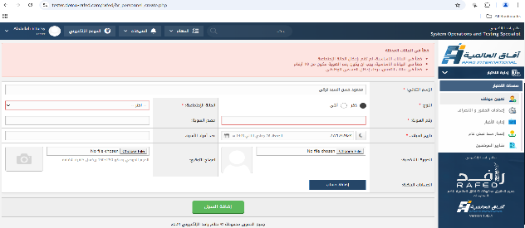 https://drive.google.com/file/d/12wPyY3-2LWn2qmJ7NFgKmU4FZZ4GaS7r/view?usp=sharing | Screenshot | 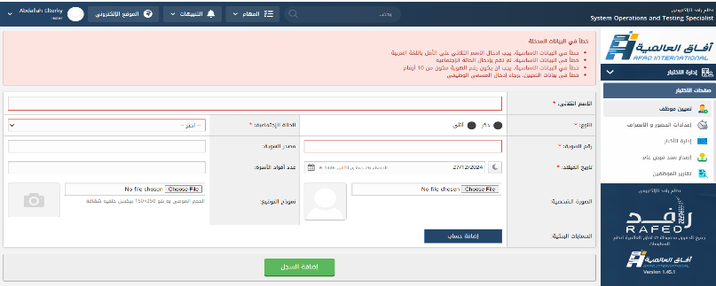 https://drive.google.com/file/d/1Pvv3lNqdi_EjNrtfui2sjd_pAzIM8G9P/view?usp=drive_link | Screenshot | 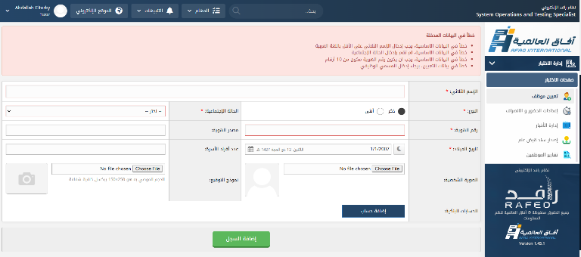 https://drive.google.com/file/d/1oYjMLl692r-uGDLBeV4THS7smRxAIUMR/view?usp=drive_link
Priority | Medium | Priority | Hight | Priority | Medium
Status | Fail | Status | Fail | Status | Fail

تقارير الموظفين
Defect Report |  | Defect Report

Release | V.1.0 | Release | V.1.0
Title | valid In case of delay more than (فى حاله التأخير اكثر من ) | Title | valid In the case of early departure, more than (فى حاله الإنصراف المبكر اكثر من )
Description | التأكد ان الموظف يستطيع ادخال فى حاله التأخير اكثر من بشكل صحيح | Description | التأكد ان الموظف يستطيع ادخال فى حاله الإنصراف المبكر اكثر من بشكل صحيح
Steps | 1- Navigate to url: https://tester.demo-rafed.com/rafed/ 2- Enter "إسم المستخدم": AbdallahEltorky 3- Enter "كلمة المرور": nqec5nBsvJNLhiz 4- enable check box "تذكر بيانات الدخول" 5- click on "تسجيل الدخول" 6- click on "اداره الاختبار" 7- Click on "اعدادات الحضور و الانصراف" 8- Click on "خصومات الحضور والانصراف" 9- Click on "اضافه بند التاخير" 10- Enter "فى حاله التأخير اكثر من" 11- Click on "انشاء السجل" | Steps | 1- Navigate to url: https://tester.demo-rafed.com/rafed/ 2- Enter "إسم المستخدم": AbdallahEltorky 3- Enter "كلمة المرور": nqec5nBsvJNLhiz 4- enable check box "تذكر بيانات الدخول" 5- click on "تسجيل الدخول" 6- click on "اداره الاختبار" 7- Click on "اعدادات الحضور و الانصراف" 8- Click on "خصومات الحضور والانصراف" 9- Click on "اضافه بند للانصراف المبكر" 10- Enter "فى حاله الإنصراف المبكر اكثر من" 11- Click on "انشاء السجل"
Expected Results | No Error Message ( تاكد من إختيار على الاقل بند واحد لكلا من التاخير و الإنصراف المبكر ) | Expected Results | No Error Message ( تاكد من إختيار على الاقل بند واحد لكلا من التاخير و الإنصراف المبكر )
Actual Result | Error Message Appears ( تاكد من إختيار على الاقل بند واحد لكلا من التاخير و الإنصراف المبكر ) | Actual Result | Error Message Appears ( تاكد من إختيار على الاقل بند واحد لكلا من التاخير و الإنصراف المبكر )
Environment | laptop Asus, Chrome version 131.0.6778.205 (Official Build) (64-bit) | Environment | laptop Asus, Chrome version 131.0.6778.205 (Official Build) (64-bit)
Screenshot | 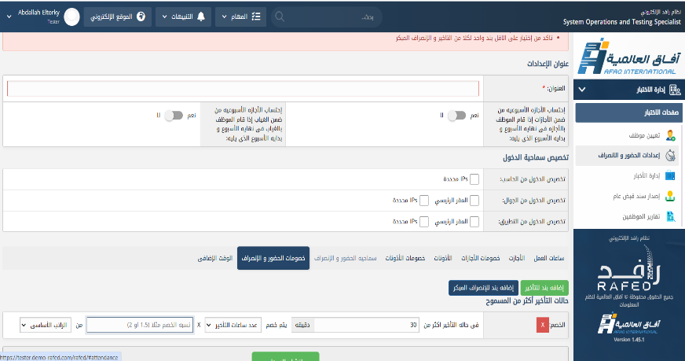 https://drive.google.com/file/d/1LKDSZOZKS-_yVJ-9D3BuIUPyRM_5c4oB/view?usp=drive_link | Screenshot | 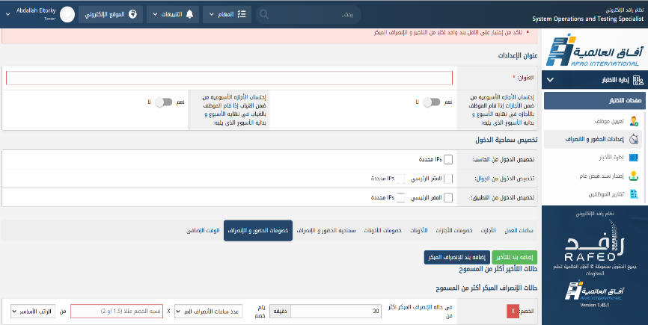 https://drive.google.com/file/d/1P6RPt4vF0KRl1DYhfaP3V8OICC1Iqoty/view?usp=drive_link
Priority | Hight | Priority | Hight
Status | FAIL | Status | FAIL

إصدار سند قبض عام
Defect Report |  | Defect Report |  | Defect Report

Release | V.1.0 | Release | V.1.0 | Release | V.1.0
Title | valid Next due date (تاريخ الاستحقاق القادم) | Title | invalid Check number (رقم الشيك) | Title | invalid Check number (رقم الشيك)
Description | التأكد ان الموظف يستطيع ادخال تاريخ الاستحقاق القادم بشكل صحيح | Description | التأكد ان الموظف لا يستطيع ادخال رقم الشيك بشكل غير صحيح | Description | التأكد ان الموظف لا يستطيع ادخال رقم الشيك بشكل غير صحيح
Steps | 1- Navigate to url: https://tester.demo-rafed.com/rafed/ 2- Enter "إسم المستخدم": AbdallahEltorky 3- Enter "كلمة المرور": nqec5nBsvJNLhiz 4- enable check box "تذكر بيانات الدخول" 5- click on "تسجيل الدخول" 6- click on "اداره الاختبار" 7- Click on "أصدار سند قبض عام " 8- Enter"نوع القبض" دورى 9- Enter "تاريخ الاستحقاق القادم" | Steps | 1- Navigate to url: https://tester.demo-rafed.com/rafed/ 2- Enter "إسم المستخدم": AbdallahEltorky 3- Enter "كلمة المرور": nqec5nBsvJNLhiz 4- enable check box "تذكر بيانات الدخول" 5- click on "تسجيل الدخول" 6- click on "اداره الاختبار" 7- Click on "أصدار سند قبض عام " 8- Enter"وسيلة القبض" شيك 9- Enter"البنك المصدر للشيك" البنك المركزى السعودى 10-Enter"رقم الشيك" 11- Enter"المبلغ بالريال السعودي" 12- Click on "انشاء السجل" | Steps | 1- Navigate to url: https://tester.demo-rafed.com/rafed/ 2- Enter "إسم المستخدم": AbdallahEltorky 3- Enter "كلمة المرور": nqec5nBsvJNLhiz 4- enable check box "تذكر بيانات الدخول" 5- click on "تسجيل الدخول" 6- click on "اداره الاختبار" 7- Click on "أصدار سند قبض عام " 8- Enter"وسيلة القبض" شيك 9- Enter"البنك المصدر للشيك" البنك المركزى السعودى 10-Enter"رقم الشيك" 11- Enter"المبلغ بالريال السعودي" 12- Click on "انشاء السجل"
Expected Results | أختيار تاريخ الاستحقاق القادم | Expected Results | Error Message (لم تقم بإدخال رقم الشيك بشكل صحيح) | Expected Results | Error Message (لم تقم بإدخال رقم الشيك بشكل صحيح)
Actual Result | لا استطيع اختيار تاريخ الاستحقاق القادم | Actual Result | No Error Message Appears (لم تقم بإدخال رقم الشيك بشكل صحيح) | Actual Result | No Error Message Appears (لم تقم بإدخال رقم الشيك بشكل صحيح)
Environment | laptop Asus, Chrome version 131.0.6778.205 (Official Build) (64-bit) | Environment | laptop Asus, Chrome version 131.0.6778.205 (Official Build) (64-bit) | Environment | laptop Asus, Chrome version 131.0.6778.205 (Official Build) (64-bit)
Screenshot | 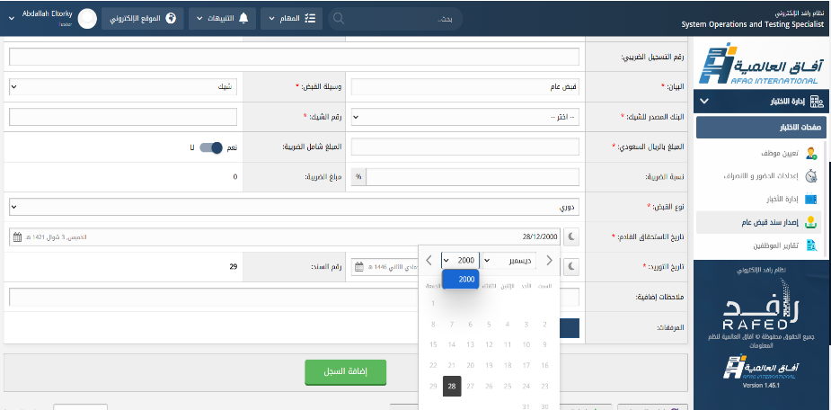 https://drive.google.com/file/d/1s4JxKEoHsJjd7EKaGJw3eP1Z345rsevG/view?usp=drive_link | Screenshot | 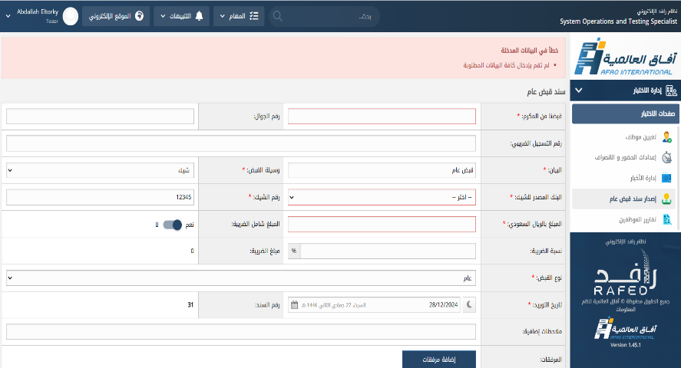 https://drive.google.com/file/d/1-ia21MNH5AGFIa294-e2R8Kj_rOQfRUL/view?usp=drive_link | Screenshot |  https://drive.google.com/file/d/1aiINZ_Sr2zMZ45c5z3dKZ_cazRGdW2sB/view?usp=drive_link
Priority | Hight | Priority | Medium | Priority | Medium
Status | FAIL | Status | FAIL | Status | FAIL

